2021_data
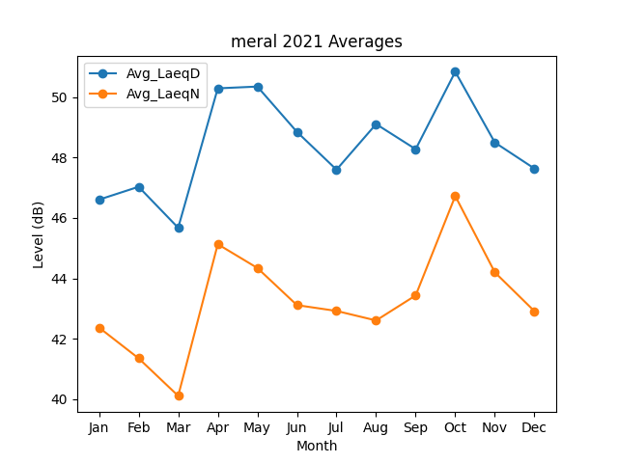
Month | Avg_LaeqD | Avg_LaeqN
1 | 46.604241626 | 42.370914942
2 | 47.029524393 | 41.352547079
3 | 45.672438506 | 40.109185333
4 | 50.288183101 | 45.129684818
5 | 50.346712636 | 44.342755556
6 | 48.846819402 | 43.112425157
7 | 47.596425777 | 42.919924434
8 | 49.105347882 | 42.605113146
9 | 48.27415593 | 43.43353762
10 | 50.836622877 | 46.723361315
11 | 48.494947025 | 44.197603969
12 | 47.633146355 | 42.912369044

